Test Report
TEST REPORT

Project name | AB-SD |  |  | Creator | Đinh Thị Anh Xuân
Project code | 23PJ01 |  |  | Reviewer/Approver | Phí Thu Trang
Document code | 23PJ01_SRS ; 23PJ01_DS |  |  | Issue Date | 2023-01-10
Notes

No | Test items | Pass | Fail | NT | N/A | Number of testcases
1 | Organisation List | 13 | 8 | 0 | 2 | 23
2 | Organsation Create | 39 | 6 | 0 | 2 | 47
3
4
5
6
7
 | Sub total | 52 | 14 | 0 | 4 | 70

 | Test coverage |  |  | 94.29%
 | Test successful coverage |  |  | 78.79%
Organisation List
Organsation Create

Total

Organisation List
Item Test | Organisation List
Test requirement | Ensure that all features listed below work properly without any errors when using the below browers.
Tester | Đinh Thị Anh Xuân
Pass | Fail | NT | N/A | Number of test cases
13 | 8 | 0 | 2 | 23
57% | 35% | 0% | 9%

ID | Test Case Description | Pre-condition | Test Case Procedure | Expected Output | Result | Test dateTester | Tester | Note
 | 1. Kiểm tra giao diện màn hình Organisation List
Organisation List 1 | Hiển thị giao diện màn hình Organisation List | 1. Đăng nhập thành công vào hệ thống. Màn hình chính của hệ thống được hiển thị | 1. Bấm vào thanh menu trên màn hình chính. 2. Click 'Organisations’ | 2. Màn hình "Organisation List" hiển thị thành công | Pass | 2023-01-10 | Đinh Thị Anh Xuân
Organisation List 2 | Kiểm tra bố cục các mục trên màn hình | 1. [Organisation 1] Hiển thị thành công màn hình "Organisation List" 2. Đã import > 30 bản ghi. (Gồm cả active & inactive) | 1. Kiểm tra bố cục các mục trên màn hình | 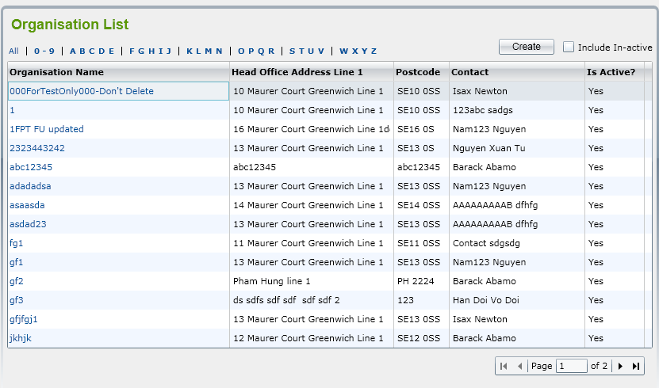 1. Màn hình "Organisation List" có bố cục tổng thể, bố cục bảng dữ liệu như file thiết kế | Fail | 2023-01-10 | Đinh Thị Anh Xuân | Defect_1
Organisation List 3 | Kiểm tra màu nền | 1. [Organisation 1] Hiển thị thành công màn hình "Organisation List" 2. Đã import > 30 bản ghi. (Gồm cả active & inactive) | 1. Kiểm tra màu chung, button, header name, bảng dữ liệu 2. Chọn vào 1 dòng dữ liệu | 1. Màu nền chung, button, header name, bảng dữ liệu như file thiết kế Lưu ý: + Nền button, header table dạng gradient + các dòng dữ liệu có màu nền trắng/xanh xen kẽ. 2. Khi chọn vào 1 dòng, màu nền dòng đó sẽ chuyển thành xám. | Fail | 2023-01-10 | Đinh Thị Anh Xuân | Defect_3 Defect_4
Organisation List 4 | Kiểm tra nội dung chữ, chính tả | 1. [Organisation 1] Hiển thị thành công màn hình "Organisation List" 2. Đã import > 30 bản ghi. (Gồm cả active & inactive) | 1. Kiểm tra nội dung chữ, chính tả tất cả các trường text | 1. Tất cả các text phải viết đúng nội dung, chính tả như file thiết kế. Đúng cả các ký tự viết hoa. | Pass | 2023-01-10 | Đinh Thị Anh Xuân
Organisation List 5 | Kiểm tra định dạng text | 1. [Organisation 1] Hiển thị thành công màn hình "Organisation List" 2. Đã import > 30 bản ghi. (Gồm cả active & inactive) | 1. Kiểm tra định dạng các text của Title, button, "All |0-9 | ABCDE | FGHIK", header name, data | 1. Định dạng các text của Title, button, "All |0-9 | ABCDE | FGHIK", header name, data như file thiết kế Lưu ý: + Title: Màu xanh, size lớn, in đậm + "All |0-9 | ABCDE | FGHIK": là hyperlink, Màu xanh, Bold (trừ 'All'), '|' màu đen. + Headername: Màu đen, Bold, căn trái + Bảng dữ liệu: căn trái + Định dạng dữ liệu cột tên orgization phải có màu xanh | Fail | 2023-01-10 | Đinh Thị Anh Xuân | Defect_2 Defect_5 Defect_6 Defect_7 Defect_8
Organisation List 6 | Kiểm tra các giá trị mặc định | 1. [Organisation 1] Hiển thị thành công màn hình "Organisation List" 2. Đã import > 30 bản ghi. (Gồm cả active & inactive) | 1. Kiểm tra giá trị mặc định của hộp kiểm 2. Kiểm tra [trang số] mặc định 3. Kiểm tra thứ tự mặc định của data | Giá trị mặc định 1. "Include In-inactive" = uncheck Cột "Is Active?" chỉ có giá trị Yes 2. Trang số 1 3. Sắp xếp theo thứ tự alphabe của Organisation Name | Pass | 2023-01-10 | Đinh Thị Anh Xuân
Organisation List 7 | Kiểm tra khi di chuyển chuột vào hyperlink/ button | 1. [Organisation 1] Hiển thị thành công màn hình "Organisation List" | 1. Di chuyển chuột vào underlink "All |0-9 | ABCDE | FGHIK" và data cột "Organization Name" 2. Di chuyển chuột vào button | 1. Hyperlink phải có màu xanh, khi di chuyển chuột vào hyperlink, con trỏ chuột sẽ thay đổi thành hình bàn tay 2. Khi di chuyển chuột vào button, con trỏ chuột sẽ thay đổi thành hình bàn tay, màu nền button sẽ đậm lên | Pass | 2023-01-10 | Đinh Thị Anh Xuân
Organisation List 8 | Kiểm tra giao diện hộp kiểm "Include In-inactive" | 1. [Organisation 1] Hiển thị thành công màn hình "Organisation List" 2. Đã import > 30 bản ghi. (Gồm cả active & inactive) | 1. Quan sát hộp kiểm 2. Check & Uncheck hộp kiểm | 1. Checkbox đặt ở trên trái chữ Giá trị mặc định = uncheck. 2. Có thể Check & Uncheck hộp kiểm (Checkbox enable) | Pass | 2023-01-10 | Đinh Thị Anh Xuân
Organisation List 9 | Kiểm tra giao diện phân trang | 1. [Organisation 1] Hiển thị thành công màn hình "Organisation List" 2. Đã import > 30 bản ghi. (Gồm cả active & inactive) | 1. Kiểm tra giao diện phân trang | 1. Giao diện phân trang giống như thiết kế Giao diện ban đầu là đang ở trang 1 | Fail | 2023-01-10 | Đinh Thị Anh Xuân | Defect_9 Defect_10
 |  |  |  |  |  | 2023-01-10
 |  |  |  |  |  | 2023-01-10
 | 2. Kiểm tra chức năng màn hình Organisation List
Organisation List 10 | Kiểm tra chức năng lọc Organization >> "0 - 9" | 1. [Organisation 1] Hiển thị thành công màn hình "Organisation List" 2. Đã import > 30 bản ghi. (Gồm cả active & inactive) | 1. Click vào "0 - 9" 2. Click vào 'ABCDE’ 3. Click vào ‘FGHIJ’ 4. Click vào ‘KLMN’ 5. Click vào ‘STUV’ 6. Click vào ‘WXYZ’ 7. Click vào 'All' | 1. Chỉ hiển thị các Organisation Name bắt đầu bằng số. 2. Chỉ hiển thị các Organisation Name bắt đầu bằng 'ABCDE’ 3. Chỉ hiển thị các Organisation Name bắt đầu bằng ‘FGHIJ’ 4. Chỉ hiển thị các Organisation Name bắt đầu bằng ‘KLMN’ 5. Chỉ hiển thị các Organisation Name bắt đầu bằng ‘STUV’ 6. Chỉ hiển thị các Organisation Name bắt đầu bằng ‘WXYZ’ 7. Hiển thị tất cả | Fail | 2023-01-10 | Đinh Thị Anh Xuân | Defect_11
Organisation List 11 | Kiểm tra chức năng button "Create" | 1. [Organisation 1] Hiển thị thành công màn hình "Organisation List" 2. Đã import > 30 bản ghi. (Gồm cả active & inactive) | 1. Click button "Create" | 1. Mở ra cửa sổ "Organisation Details" | Pass | 2023-01-10 | Đinh Thị Anh Xuân
Organisation List 12 | Kiểm tra chức năng hộp kiểm "Include In-active" = Uncheck | 1. [Organisation 1] Hiển thị thành công màn hình "Organisation List" 2. Đã import > 30 bản ghi. (Gồm cả active & inactive) | 1. Hộp kiểm "Include In-active" = Uncheck | 1. Cột "Is Active?" chỉ có giá trị "Yes" | Pass | 2023-01-10 | Đinh Thị Anh Xuân
Organisation List 13 | Kiểm tra chức năng hộp kiểm "Include In-active" = Check | 1. [Organisation 1] Hiển thị thành công màn hình "Organisation List" 2. Đã import > 30 bản ghi. (Gồm cả active & inactive) | 1. Hộp kiểm "Include In-active" = Check | Cột "Is Active?" có 2 giá trị "Yes" và "No" | Pass | 2023-01-10 | Đinh Thị Anh Xuân
Organisation List 14 | Kiểm tra chức năng sắp xếp sắp xếp các Organization | 1. [Organisation 1] Hiển thị thành công màn hình "Organisation List" 2. Đã import > 30 bản ghi. (Gồm cả active & inactive) | 1. Click vào tên cột "Head Office Address Line 1" 2. Click vào tên cột "Postcode" 3. Click vào tên cột "Contact" 4. Check vào hộp kiểm "Include In-active" và Click vào tên cột "Is Active?" 5. Click vào tên cột "Organisation Name" | 1. Bảng danh sách được sắp xếp lại theo thứ tự alphabe của cột "Head Office Address Line 1" 2. Bảng danh sách được sắp xếp lại theo thứ tự alphabe của cột "Postcode" 3. Bảng danh sách được sắp xếp lại theo thứ tự alphabe của cột "Contact" 4. Bảng danh sách được sắp xếp lại theo thứ tự alphabe của cột "Is Active?" 5. Bảng danh sách được sắp xếp lại theo thứ tự alphabe của cột "Organisation Name" | Fail | 2023-01-10 | Đinh Thị Anh Xuân | Defect_12
Organisation List 15 | Kiểm tra chức năng phân trang >> Kiểm tra số bản ghi trên mỗi trang & Hiển thị data khi di chuyển giữa các trang | 1. [Organisation 1] Hiển thị thành công màn hình "Organisation List" 2. Đã import > 30 bản ghi. (Gồm cả active & inactive) | 1. Di chuyển giữa các trang 2. Đếm số bản ghi trên mỗi trang 3. Quan sát xem Header có bị mất không | 2. Mỗi trang có 15 bản ghi 3. Khi di chuyển sang trang khác thì listview thay đổi, header giữ nguyên | Pass | 2023-01-10 | Đinh Thị Anh Xuân
Organisation List 16 | Kiểm tra chức năng phân trang >> Các nút trang tiếp/trang trước/trang đầu/trang cuối | 1. [Organisation 1] Hiển thị thành công màn hình "Organisation List" 2. Đã import > 30 bản ghi. (Gồm cả active & inactive) | 1. Click nút trang tiếp 2. Click nút trang trước 3. Click nút trang cuối 4. Click nút trang đầu | 1. Di chuyển tới trang tiếp 2. Di chuyển tới trang trước 3. Di chuyển tới trang cuối 4. Di chuyển tới trang đầu | Pass | 2023-01-10 | Đinh Thị Anh Xuân
Organisation List 17 | Kiểm tra chức năng phân trang >> Disable nút next/last khi đang ở trang cuối | 1. [Organisation 1] Hiển thị thành công màn hình "Organisation List" 2. Đã import > 30 bản ghi. (Gồm cả active & inactive) | 1. Click vào trang cuối 2. Quan sát nút next/last | 1. Các nút next/last bị vô hiệu khi đang ở trang cuối (Disable) | Fail | 2023-01-10 | Đinh Thị Anh Xuân | Defect_13
Organisation List 18 | Kiểm tra chức năng phân trang >> Disable nút previos/first khi đang ở trang đầu | 1. [Organisation 1] Hiển thị thành công màn hình "Organisation List" 2. Đã import > 30 bản ghi. (Gồm cả active & inactive) | 1. Click vào trang đầu 2. Quan sát nút previos/first | 1. Các nút previos/first bị vô hiệu khi đang ở trang đầu (Disable) | Fail | 2023-01-10 | Đinh Thị Anh Xuân | Defect_14
Organisation List 19 | Kiểm tra chức năng phân trang >> nhập trực tiếp số trang hợp lệ | 1. [Organisation 1] Hiển thị thành công màn hình "Organisation List" 2. Đã import > 30 bản ghi. (Gồm cả active & inactive) 3. Data: số trang = valid | 1. Nhập trực tiếp số trang = 2 | 1. Di chuyển tới trang số 2 | N/A | 2023-01-10 | Đinh Thị Anh Xuân | Do chưa hoàn thiện chức năng nhập số cho phân trang. Đã đề cập tại [Organisation List 09]
Organisation List 20 | Kiểm tra chức năng phân trang >> nhập trực tiếp số trang không hợp lệ (ký tự khác số, số âm, số 0, số thập phân, số lớn hơn tổng số trang) | 1. [Organisation 1] Hiển thị thành công màn hình "Organisation List" 2. Đã import > 30 bản ghi. (Gồm cả active & inactive) 3. Data: số trang = 0 | 1. Nhập trực tiếp số trang = 0 2. Enter | 1. Ký tự không hợp lệ sẽ bị xóa đi, hiển thị lại [trang số] hiện tại. | N/A | 2023-01-10 | Đinh Thị Anh Xuân | Do chưa hoàn thiện chức năng nhập số cho phân trang. Đã đề cập tại [Organisation List 09]
Organisation List 21 | Kiểm tra chức năng xem Organisation Active | 1. [Organisation 1] Hiển thị thành công màn hình "Organisation List" 2. Đã import > 30 bản ghi. (Gồm cả active & inactive) | 1. Chọn một Active Organisation bất kỳ 2. Quan sát xem có mở ra cửa sổ Organisation Details không? | 2. Mở ra cửa sổ Organisation Details thành công | Pass | 2023-01-10 | Đinh Thị Anh Xuân
Organisation List 22 | Kiểm tra chức năng xem Organisation In-active >> Cancel | 1. [Organisation 1] Hiển thị thành công màn hình "Organisation List" 2. Đã import > 30 bản ghi. (Gồm cả active & inactive) 3. Hộp kiểm "Include In-active" = Check | 1. Check vào Hộp kiểm "Include In-active" 2. Chọn một In-active Organisation bất kỳ 3. Quan sát xem có hiển thị thông báo “Do you want to make this Organization active?” OK/Cancel không? 4. Click "Cancel" và quan sát màn hình | 3. Có hiển thị thông báo “Do you want to make this Organization active?” OK/Cancel (Lưu ý check chính tả, Capslock) 4. Tiếp tục hiển thị màn hình ‘Organisation List’ trạng thái Organization được chọn vẫn là Inactive. | Pass | 2023-01-10 | Đinh Thị Anh Xuân
Organisation List 23 | Kiểm tra chức năng xem Organisation In-active >> OK | 1. [Organisation 1] Hiển thị thành công màn hình "Organisation List" 2. Đã import > 30 bản ghi. (Gồm cả active & inactive) 3. Hộp kiểm "Include In-active" = Check | 1. Check vào Hộp kiểm "Include In-active" 2. Chọn một In-active Organisation bất kỳ 3. Quan sát xem có hiển thị thông báo “Do you want to make this Organization active?” OK/Cancel không? 4. Click "OK" và quan sát màn hình | 4. Màn hình ‘Organisation Details’ sẽ được mở và hệ thống sẽ tự động thay đổi trạng thái của Organization từ In-active sang Active | Pass | 2023-01-10 | Đinh Thị Anh Xuân

Organsation Create
Item Test | Organsation Create
Test requirement | Ensure that all features listed below work properly without any errors when using the below browers.
Tester | Đinh Thị Anh Xuân
Pass | Fail | NT | N/A | Number of test cases
39 | 6 | 0 | 2 | 47
83% | 13% | 0% | 4%

ID | Test Case Description | Pre-condition | Test Case Procedure | Expected Output | Result | Test dateTester | Tester | Note
 | 1. Kiểm tra giao diện màn hình tạo mới Organisation (màn hình Organisation Details)
Organsation Create 1 | Kiểm tra hiển thị giao diện màn hình Organisation Details | 1. [Organisation List 1] Hiển thị thành công màn hình "Organisation List" | 1. Đăng nhập thành công vào hệ thống 2. Bấm vào thanh menu trên màn hình chính. 3. Click 'Organisations’ >> Hiển thị màn hình "Organisation List" 4. Click "Create" | 4. Hiển thị thành công màn hình tạo mới Organisation (Màn hình Organisation Details) Màn hình gồm 2 phần chính: + Header: Title; Button "Save" & "Back"; Tab Name + Tab detail | Pass | 2023-01-10 | Đinh Thị Anh Xuân
 | 1.1 Giao diện phần Header chung cho các tab (Tab name đổ lên)
Design
Organsation Create 2 | Kiểm tra giao diện phần Header | [Organsation Create 1] Hiển thị thành công màn hình Organisation Details | 1. Kiểm tra giao diện phần Header so với ảnh thiết kế (Bố cục, màu nền, text, nội dung, chính tả) | 1. Giao diện phần Header hiển thị giống so với ảnh thiết kế. Lưu ý: + Title: Xanh lá, Bold, Size lớn + Màu nền button "Save" "Back" dạng gradient + Đúng nội dung, chính tả (kể cả capslock) (kể cả capslock) + Tab name đang mở sẽ có màu nền sáng hơn và bôi đậm chữ | Fail | 2023-01-10 | Đinh Thị Anh Xuân | Defect_15 Defect_16 Defect_17 Defect_18 Defect_19
Organsation Create 3 | Kiểm tra khi di chuyển chuột vào button | [Organsation Create 1] Hiển thị thành công màn hình Organisation Details | 1. Kiểm tra khi di chuyển chuột vào button "Save" & "Back" | 1. Khi di chuyển chuột vào button, con trỏ chuột sẽ thay đổi thành hình bàn tay, màu nền button sẽ đậm lên | Pass | 2023-01-10 | Đinh Thị Anh Xuân
Organsation Create 4 | Kiểm tra Header không đổi di chuyển giữa các tab | [Organsation Create 1] Hiển thị thành công màn hình Organisation Details | 1. Kiểm tra mặc định ở tab nào 2. Click vào tab "Details 2" | 1. Mặc định sẽ ở tab "Details 1" 2. Header không đổi, chỉ có nội dung tab thay đổi. | Pass | 2023-01-10 | Đinh Thị Anh Xuân
 | 1.2. Kiểm tra giao diện nội dung tab 'Detail 1'
Organsation Create 5 | Kiểm tra hiển thị tab "Details 1" | [Organsation Create 1] Hiển thị thành công màn hình Organisation Details | 1. Đăng nhập thành công vào hệ thống 2. Bấm vào thanh menu trên màn hình chính. 3. Click 'Organisations’ >> Hiển thị màn hình "Organisation List" 4. Click "Create" >> Hiển thị màn hình "Organisation Details" 5. Click tab "Details 1" | 5. Hiển thị thành công nội dung tab "Details 1" | Pass | 2023-01-10 | Đinh Thị Anh Xuân
Design
Organsation Create 6 | Kiểm tra bố cục chung các mục | [Organsation Create 5] Hiển thị thành công tab "Details 1" | 1. Kiểm tra bố cục chung các mục so với ảnh thiết kế | 1. Bố cục chung các mục giống với ảnh thiết kế. Lưu ý: Bao gồm 10 mục bên trái và 11 mục bên phải Các text được căn trái thẳng hàng. Các khung text & textarea căn thẳng hàng trái, phải | Pass | 2023-01-10 | Đinh Thị Anh Xuân
Organsation Create 7 | Kiểm tra nội dung, chính tả các mục | [Organsation Create 5] Hiển thị thành công tab "Details 1" | 1. Kiểm tra nội dung, chính tả tất cả các trường text so với ảnh thiết kế | 1. Tất cả các text phải viết đúng nội dung, chính tả như file thiết kế. Đúng cả các ký tự viết hoa. | Pass | 2023-01-10 | Đinh Thị Anh Xuân
Organsation Create 8 | Kiểm tra ký hiệu (*) ở các trường bắt buộc | [Organsation Create 5] Hiển thị thành công tab "Details 1" | 1. Kiểm tra ký hiệu (*) ở các trường bắt buộc | 1. Các trường bắt buộc phải có ký hiệu (*) Có 6 mục bắt buộc bao gồm: Organisation Name, Organisation Short Description, Type of Business, Address Line 1, Postcode, Phone Number | Fail | 2023-01-10 | Đinh Thị Anh Xuân | Defect_20
Organsation Create 9 | Kiểm tra text là hyperlink | [Organsation Create 5] Hiển thị thành công tab "Details 1" | 1. Di chuyển chuột vào hyperlink "Look up" | 1. Hyperlink phải có màu xanh, khi di chuyển chuột vào hyperlink, con trỏ chuột sẽ thay đổi thành hình bàn tay | Fail | 2023-01-10 | Đinh Thị Anh Xuân | Defect_21
Organsation Create 10 | Kiểm tra các loại của mục (textbox/ textarea/ checkbox…) | [Organsation Create 5] Hiển thị thành công tab "Details 1" | 1. Kiểm tra các loại mục (textbox/ textarea/ checkbox, drop down list, lookup) tương ứng với tên các mục so với ảnh thiết kế 2. Click vào các mục để kiểm tra enable & disable của các mục. | 1. Các loại mục (textbox/ textarea/ checkbox, drop down list, lookup)tương ứng với tên các mục đúng như bản thiết kế 2. 'Lead Contact', 'Type of Business', 'SIC Code' là các trường màu xám, thể hiện không thể nhập text. Chỉ có thể mở Lookup đối với 'Lead Contact', 'Type of Business' + Các trường còn lại đều có thể nhập text, checkbox, drop list. | Fail | 2023-01-10 | Đinh Thị Anh Xuân | Defect_22
Organsation Create 11 | Kiểm tra các giá trị mặc định | [Organsation Create 5] Hiển thị thành công tab "Details 1" | 1. Kiểm tra các giá trị mặc định của các mục | 1. Giá trị mặc định các mục đều là Rỗng & Uncheck | Pass | 2023-01-10 | Đinh Thị Anh Xuân
Organsation Create 12 | Kiểm tra các mục textarea | [Organsation Create 5] Hiển thị thành công tab "Details 1" | 1. Ấn enter nhiều lần vào mục textarea | 1. Xuống dòng được 2. Hiển thị scroll khi số dòng dài hơn hiển thị | Pass | 2023-01-10 | Đinh Thị Anh Xuân
 | 1.3. Kiểm tra giao diện nội dung tab 'Detail 2'
Organsation Create 13 | Kiểm tra hiển thị tab "Details 2" | [Organsation Create 1] Hiển thị thành công màn hình Organisation Details | 1. Đăng nhập thành công vào hệ thống 2. Bấm vào thanh menu trên màn hình chính. 3. Click 'Organisations’ >> Hiển thị màn hình "Organisation List" 4. Click "Create" >> Hiển thị màn hình "Organisation Details" 5. Click tab "Details 2" | 5. Hiển thị thành công nội dung tab "Details 2" | Pass | 2023-01-10 | Đinh Thị Anh Xuân
Design
Organsation Create 14 | Kiểm tra bố cục chung các mục | [Organsation Create 13] Hiển thị thành công tab "Details 2" | 1. Kiểm tra bố cục chung các mục so với ảnh thiết kế | 1. Bố cục chung gồm các mục giống với ảnh thiết kế. Lưu ý: Bao gồm 7 mục Các text được căn trái thẳng hàng, căn giữa dòng Các khung thông tin căn thẳng các cạnh với nhau Có Scroll dọc/ngang trên khung nếu thông tin quá dài/rộng | Pass | 2023-01-10 | Đinh Thị Anh Xuân
Organsation Create 15 | Kiểm tra nội dung, chính tả các mục | [Organsation Create 13] Hiển thị thành công tab "Details 2" | 1. Kiểm tra nội dung, chính tả tất cả các trường text so với ảnh thiết kế | 1. Tất cả các text phải viết đúng nội dung, chính tả như file thiết kế. Đúng cả các ký tự viết hoa. | Pass | 2023-01-10 | Đinh Thị Anh Xuân
Organsation Create 16 | Kiểm tra các giá trị mặc định | [Organsation Create 13] Hiển thị thành công tab "Details 2" | 1. Kiểm tra các giá trị mặc định của các mục | 1. Giá trị mặc định các mục đều là Uncheck | Pass | 2023-01-10 | Đinh Thị Anh Xuân
Organsation Create 17 | Kiểm tra check nhiều checkbox | [Organsation Create 13] Hiển thị thành công tab "Details 2" | 1. Check & Uncheck 1 ô checkbox bất kỳ 2. Check vào nhiều checkbox trong mỗi mục | 1. Có thể Check & Uncheck 2. Có thể Check vào nhiều checkbox trong mỗi mục | Pass | 2023-01-10 | Đinh Thị Anh Xuân
 | 1.4. Kiểm tra giao diện nội dung tab 'Detail 3'
Organsation Create 18 | Kiểm tra hiển thị tab "Details 3" | [Organsation Create 1] Hiển thị thành công màn hình Organisation Details | 1. Đăng nhập thành công vào hệ thống 2. Bấm vào thanh menu trên màn hình chính. 3. Click 'Organisations’ >> Hiển thị màn hình "Organisation List" 4. Click "Create" >> Hiển thị màn hình "Organisation Details" 5. Check vào hộp kiểm ‘Expression of Interest’ trong tab ‘Details 1’ 6. Click tab "Details 3" | 6. Hiển thị thành công nội dung tab "Details 3" | Pass | 2023-01-10 | Đinh Thị Anh Xuân
Design
Organsation Create 19 | Kiểm tra bố cục chung các mục | [Organsation Create 18] Hiển thị thành công tab "Details 3" | 1. Kiểm tra bố cục chung các mục so với ảnh thiết kế | 1. Bố cục chung các mục giống với ảnh thiết kế. Lưu ý: Bao gồm 2 mục Các text được căn trái thẳng hàng. Các khung Area căn thẳng hàng Có Scroll dọc/ngang trên khung nếu thông tin quá dài/rộng | Pass | 2023-01-10 | Đinh Thị Anh Xuân
Organsation Create 20 | Kiểm tra nội dung, chính tả các mục | [Organsation Create 18] Hiển thị thành công tab "Details 3" | 1. Kiểm tra nội dung, chính tả tất cả các trường text so với ảnh thiết kế | 1. Tất cả các text phải viết đúng nội dung, chính tả như file thiết kế. Đúng cả các ký tự viết hoa. | Pass | 2023-01-10 | Đinh Thị Anh Xuân
Organsation Create 21 | Kiểm tra các giá trị mặc định | [Organsation Create 18] Hiển thị thành công tab "Details 3" | 1. Kiểm tra các giá trị mặc định của các mục | 1. Giá trị mặc định các mục đều là Uncheck | Pass | 2023-01-10 | Đinh Thị Anh Xuân
Organsation Create 22 | Kiểm tra check nhiều checkbox | [Organsation Create 18] Hiển thị thành công tab "Details 3" | 1. Check & Uncheck 1 ô checkbox bất kỳ 2. Check vào nhiều checkbox trong mỗi mục | 1. Có thể Check & Uncheck 2. Có thể Check vào nhiều checkbox trong mỗi mục | Pass | 2023-01-10 | Đinh Thị Anh Xuân
 | 2. Kiểm tra chức năng màn hình tạo mới Organisation (màn hình Organisation Details)
Organsation Create 23 | Kiểm tra chức năng tra cứu Lead Contact | 1. [Organisation Create 1] Hiển thị thành công màn hình "Organisation Details" | 1. Mở tab "Detail 1" 2. Click vào mục Lead Contact để nhập thủ công 3. Click Lookup của mục Lead Contact 4. Chọn 1 lựa chọn trong pop-up | 2. Không thể nhập thủ công 3. Mở ra pop-up hiển thị tất cả các địa chỉ liên hệ trong hệ thống 4. Lựa chọn sẽ được hiển thị ở mục Lead Contact | Pass | 2023-01-10 | Đinh Thị Anh Xuân
Organsation Create 24 | Postcode: Nhập thủ công Kiểm tra thông báo khi nhập dữ liệu không thuộc database | 1. [Organisation Create 1] Hiển thị thành công màn hình "Organisation Details" 2. Data = AA 1111 | 1. Mở tab "Detail 1" 2. Nhập thủ công data vào mục Postcode 3. Xem có xuất hiện màn hình hiển thị thông báo 'Address Details cannot be confirmed - Do you wish to enter Unconfirmed Address Data (Yes/No?)' | 3. Hiển thị thành công thông báo 'Address Details cannot be confirmed - Do you wish to enter Unconfirmed Address Data (Yes/No?)' Lưu ý: Đúng nội dung, chính tả (kể cả capslock) | Fail | 2023-01-10 | Đinh Thị Anh Xuân | Defect_25
Organsation Create 25 | Postcode: Nhập thủ công Dữ liệu không thuộc database >> No | 1. [Organisation Create 24] 2. Data = AA 1111 | 1. Mở tab "Detail 1" 2. Nhập thủ công data vào mục Postcode 3. Xuất hiện màn hình hiển thị thông báo 'Address Details cannot be confirmed - Do you wish to enter Unconfirmed Address Data (Yes/No?)' 4. Click "No" | 4. Postcode sẽ được tập trung lại và giá trị trước đó sẽ được xóa | N/A | 2023-01-10 | Đinh Thị Anh Xuân | Do [Organisation Create 24] chưa thực hiện
Organsation Create 26 | Postcode: Nhập thủ công Dữ liệu không thuộc database >> Yes | 1. [Organisation Create 24] 2. Data = AA 1111 | 1. Mở tab "Detail 1" 2. Nhập thủ công data vào mục Postcode 3. Xuất hiện màn hình hiển thị thông báo 'Address Details cannot be confirmed - Do you wish to enter Unconfirmed Address Data (Yes/No?)' 4. Click "Yes" | 4.Giá trị này sẽ được ghi lại thành công và hiển thị trên khung Postcode Textbox | N/A | 2023-01-10 | Đinh Thị Anh Xuân | Do [Organisation Create 24] chưa thực hiện
Organsation Create 27 | Postcode: Nhập thủ công Dữ liệu thuộc database | 1. [Organisation Create 24] 2. Data = Postcode thuộc database (Copy một Postcode lấy ở lookup Postcode) | 1. Mở tab "Detail 1" 2. Nhập thủ công data vào mục Postcode 3. Quan sát xem có hiển thị thông báo không? 4. Quan sát xem mục Postcode được ghi nhận thế nào | 3. Không hiển thị bất kì thông báo nào 4. Postcode vừa nhập được hiển thị trên mục Postcode | Pass | 2023-01-10 | Đinh Thị Anh Xuân
Organsation Create 28 | Kiểm tra chức năng tra cứu Postcode | 1. [Organisation Create 1] Hiển thị thành công màn hình "Organisation Details" | 1. Mở tab "Detail 1" 2. Click Lookup của mục Postcode 3. Chọn 1 lựa chọn trong pop-up | 2. Mở ra pop-up hiển thị tất cả các địa chỉ được trích xuất từ database 3. Lựa chọn sẽ được hiển thị ở mục Postcode | Pass | 2023-01-10 | Đinh Thị Anh Xuân
Organsation Create 29 | Kiểm tra chức năng Tra cứu Type of Business | 1. [Organisation Create 1] Hiển thị thành công màn hình "Organisation Details" | 1. Mở tab "Detail 1" 2. Click vào mục Type of Business để nhập thủ công 3. Click Lookup của mục Type of Business 4. Chọn 1 lựa chọn trong pop-up | 2. Không thể nhập thủ công 3. Mở ra pop-up hiển thị tất cả dữ liệu SIC Code data được liệt kê trong dữ liệu tham chiếu 4. Lựa chọn sẽ được hiển thị ở mục Lead Contact | Pass | 2023-01-10 | Đinh Thị Anh Xuân
Organsation Create 30 | Kiểm tra chức năng không hiển thị SIC Code sau khi không chọn Type of Business | 1. [Organisation Create 1] Hiển thị thành công màn hình "Organisation Details" 2. Type of Business = Rỗng | 1. Mở tab "Detail 1" 2. Không chọn mục Type of Business = Rỗng 3. Quan sát mục SIC Code | 3. Mục SIC Code không hiển thị giá trị nào | Pass | 2023-01-10 | Đinh Thị Anh Xuân
Organsation Create 31 | Kiểm tra chức năng tự động hiển thị SIC Code sau khi chọn Type of Business | 1. [Organisation Create 1] Hiển thị thành công màn hình "Organisation Details" 2. Type of Business # Rỗng | 1. Mở tab "Detail 1" 2. Click vào mục Type of Business để nhập thủ công 3. Click Lookup của mục Type of Business 4. Chọn 1 lựa chọn trong pop-up 5. Quan sát mục SIC Code | 5. SIC Code liên quan sẽ sẽ tự động được điền vào hộp văn bản SIC Code bên dưới mục Type of Business | Pass | 2023-01-10 | Đinh Thị Anh Xuân
Organsation Create 32 | Kiểm tra đúng nội dung SIC Code hiển thị tương ứng với Type of Business | 1. [Organisation Create 1] Hiển thị thành công màn hình "Organisation Details" 2. Type of Business = abattoir (manufacture) | 1. Mở tab "Detail 1" 2. Click Lookup của mục Type of Business 4. Chọn "abattoir (manufacture)" 5. SIC Code hiện ra có phải là "10110" không? 6. Hoặc kiểm tra bằng cách tra cứu qua file excel “SIC2007Indexes.xls” hoặc qua màn hình "Search Business Type" | 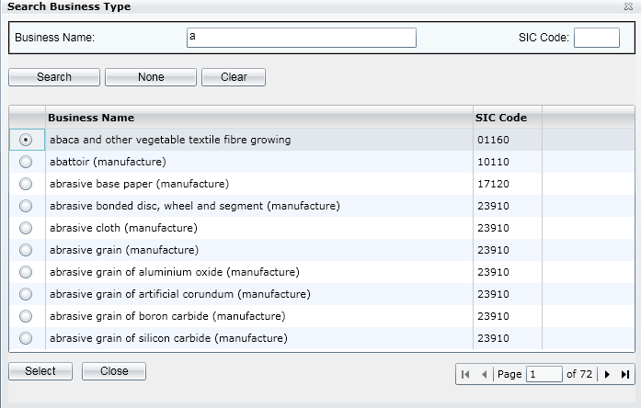 5. SIC Code hiện ra là "10110" 6. Nội dung SIC Code tương ứng với Type of Business | Pass | 2023-01-10 | Đinh Thị Anh Xuân
Organsation Create 33 | Kiểm tra hiển thị danh sách Nation/Country | 1. [Organisation Create 1] Hiển thị thành công màn hình "Organisation Details" | 1. Mở tab "Detail 1" 2. Click vào biểu tượng Drop down list của mục Nation/Country | 2. Liệt kê tất cả các Quốc gia nhận được từ dữ liệu tham khảo | Pass | 2023-01-10 | Đinh Thị Anh Xuân
Organsation Create 34 | Kiểm tra điều hướng tự động tab "Details 3" khi click vào hộp kiểm ‘Expression of Interest’ | 1. [Organisation Create 1] Hiển thị thành công màn hình "Organisation Details" | 1. Mở tab "Detail 1" 2. Click Check vào hộp kiểm hộp kiểm ‘Expression of Interest’ 3. Quan sát xem có hiển thị thêm "Details 3" không? 4. Click tab "Details 3" 5. Quay trở lại tab "Details 1" 6. Click Uncheck vào hộp kiểm hộp kiểm ‘Expression of Interest’ | 3. Có hiển thị thêm "Details 3" trên thanh Tab Name 4. Hiển thị thành công nội dung tab "Details 3" . Tab "Details 3" sẽ liệt kê tất cả các active Programmes và Services trong hệ thống để liên kết. 6. Tab "Details 3" trên thanh Tab Name biến mất | Pass | 2023-01-10 | Đinh Thị Anh Xuân
Organsation Create 35 | Kiểm tra chức năng tạo mới Organisation thành công khi nhập hợp lệ tất cả các trường bắt buộc, Organization name duy nhất | 1. [Organisation Create 1] Hiển thị thành công màn hình "Organisation Details" 2. data 01. Organisation Name: Name 01 Short Description: Short Description test 1 Type of Business: abattoir (manufacture) SIC Code: 01168 Address Line 1:c Postcode: chọn từ Lookup Phone Number: 0337878479 | 1. Mở tab "Detail 1" 2. Điền thông tin data vào tab "Detail 1" 3. Click "Save" | 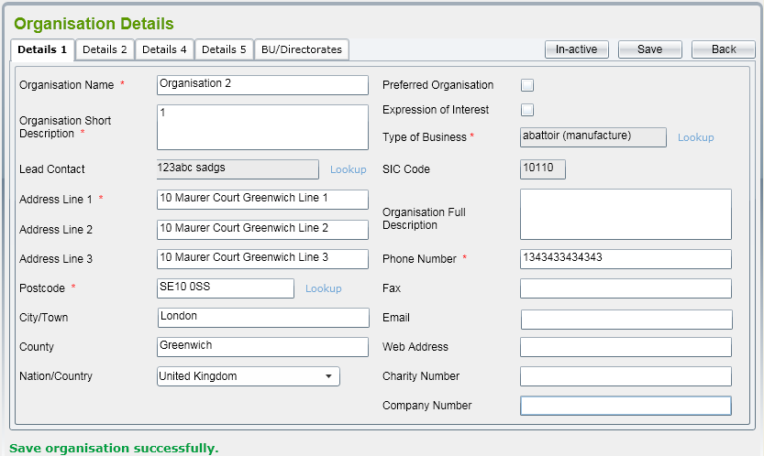 3. Hiển thị Thông báo cho biết lưu thành công "Save organisation successfully." ở dưới cùng màn hình Lưu ý kiểm tra định dạng, nội dung, chính tả của thông báo (kể cả capslock) đúng với ảnh thiết kế 4. Xuất hiện thêm tab "BU/Directorates", cho phép người dùng thêm Directorates cho Organization | Pass | 2023-01-10 | Đinh Thị Anh Xuân
Organsation Create 36 | Kiểm tra hiển thị Organisation trên màn hình Organisation List sau khi tạo Organisation mới thành công | Organsation Create 35: Tạo mới thành công Organisation: Name 01 | 1. Sau khi tạo thành công Organisation mới với tên "Name 01" 2. Click "Back" đề quay về màn hình Organisation List 3. Kiểm tra xem đã thêm mới Organsition "Name 01" chưa. | 3. Organsition "Name 01" đã được thêm vào danh sách Organisation List Các trường thông tin đúng với thông tin đã nhập. | Pass | 2023-01-10 | Đinh Thị Anh Xuân
Design
Organsation Create 37 | Kiểm tra chức năng tạo mới không thành công khi không nhập trường nào | 1. [Organisation Create 1] Hiển thị thành công màn hình "Organisation Details" 2. Data Không nhập trường nào | 1. Mở tab "Detail 1" 2. Không nhập bất cứ trường nào 3. Click "Save" | 3. Organization mới sẽ không được thêm vào list 4. Hiển thị báo lỗi như thiết kế + Các trường lỗi sẽ có viền đỏ và hiển thị thông báo danh sách các lỗi (như ảnh) Lưu ý: Kiểm tra đúng nội dung, chính tả, định dạng các nội dung báo lỗi như thiết kế | Fail | 2023-01-10 | Đinh Thị Anh Xuân | Defect_23 Defect_24
Organsation Create 38 | Kiểm tra chức năng tạo mới không thành công khi trường tên đã tồn tại | 1. [Organisation List 1] Hiển thị thành công màn hình "Organisation List" 2. Đã thực hiện [Organsation Create 36] 3. data (data acc cũ) Organisation Name: Name 01 Short Description: Short Description test 1 Type of Business: abattoir (manufacture) Address Line 1: 200 Quang Trung Postcode: chọn từ Lookup Phone Number: 0337878479 Nhập cả các trường khác không phải trường bắt buộc. | 1. Mở tab "Detail 1" 2. Điền thông tin data vào tab "Detail 1" 3. Click "Save" | 3. + Tạo mới không thành công + Organization mới sẽ không được thêm vào list + Màn hình sẽ bôi đỏ khung Organisation Name và báo lỗi bên dưới màn hình là "This "Name 01" name existed in system." Lưu ý: Kiểm tra thông báo lỗi đúng nội dung, chính tả, định dạng giống như thông báo lỗi của các lỗi khác. | Pass | 2023-01-10 | Đinh Thị Anh Xuân
Organsation Create 39 | Kiểm tra chức năng tạo mới thành công khi chỉ cần Organisation Name là duy nhất, các trường bắt buộc còn lại không cần duy nhất (chỉ cần là đã nhập) | 1. [Organisation List 1] Hiển thị thành công màn hình "Organisation List" 2. Đã thực hiện [Organsation Create 36] 3. data (data acc cũ trừ trường tên) Organisation Name: Name 02 Short Description: Short Description test 1 Type of Business: abattoir (manufacture) Address Line 1: 200 Quang Trung Postcode: chọn từ Lookup Phone Number: 0337878479 | 1. Mở tab "Detail 1" 2. Điền thông tin data vào tab "Detail 1" 3. Click "Save" | 3. Hiển thị Thông báo cho biết lưu thành công "Save organisation successfully." | Pass | 2023-01-10 | Đinh Thị Anh Xuân
Organsation Create 40 | Kiểm tra chức năng tạo mới không thành công khi bỏ trống trường 'Organisation Name' | 1. [Organisation List 1] Hiển thị thành công màn hình "Organisation List" 2. data Organisation Name: Null Short Description: Short Description test 1 Type of Business: abattoir (manufacture) Address Line 1: 200 Quang Trung Postcode: chọn từ Lookup Phone Number: 0337878479 | 1. Mở tab "Detail 1" 2. Điền thông tin data vào tab "Detail 1" 3. Click "Save" | 3. + Tạo mới không thành công + Organization mới sẽ không được thêm vào list + Màn hình sẽ bôi đỏ khung 'Organisation Name' và báo lỗi bên dưới màn hình là "Please input the organisation name" | Pass | 2023-01-10 | Đinh Thị Anh Xuân
Organsation Create 41 | Kiểm tra chức năng tạo mới không thành công khi bỏ trống trường 'Organisation Short Description' | 1. [Organisation List 1] Hiển thị thành công màn hình "Organisation List" 2. data Organisation Name: Name 03 Short Description: null Type of Business: abattoir (manufacture) Address Line 1: 200 Quang Trung Postcode: chọn từ Lookup Phone Number: 0337878479 | 1. Mở tab "Detail 1" 2. Điền thông tin data vào tab "Detail 1" 3. Click "Save" | 3. + Tạo mới không thành công + Organization mới sẽ không được thêm vào list + Màn hình sẽ bôi đỏ khung 'Organisation Short Description' và báo lỗi bên dưới màn hình là "Please input the short description' | Pass | 2023-01-10 | Đinh Thị Anh Xuân
Organsation Create 42 | Kiểm tra chức năng tạo mới không thành công khi bỏ trống trường 'Type of Business' | 1. [Organisation List 1] Hiển thị thành công màn hình "Organisation List" 2. data Organisation Name: Name 03 Short Description: Short Description test 1 Type of Business: null Address Line 1: 200 Quang Trung Postcode: chọn từ Lookup Phone Number: 0337878479 | 1. Mở tab "Detail 1" 2. Điền thông tin data vào tab "Detail 1" 3. Click "Save" | 3. + Tạo mới không thành công + Organization mới sẽ không được thêm vào list + Màn hình sẽ bôi đỏ khung 'Type of Business' và báo lỗi bên dưới màn hình là "Please input the type of business" | Pass | 2023-01-10 | Đinh Thị Anh Xuân
Organsation Create 43 | Kiểm tra chức năng tạo mới không thành công khi bỏ trống trường 'Address Line 1' | 1. [Organisation List 1] Hiển thị thành công màn hình "Organisation List" 2. data Organisation Name: Name 03 Short Description: Short Description test 1 Type of Business: abattoir (manufacture) Address Line 1: null Postcode: chọn từ Lookup Phone Number: 0337878479 | 1. Mở tab "Detail 1" 2. Điền thông tin data vào tab "Detail 1" 3. Click "Save" | 3. + Tạo mới không thành công + Organization mới sẽ không được thêm vào list + Màn hình sẽ bôi đỏ khung 'Address Line 1' và báo lỗi bên dưới màn hình là "Please input the address line 1" | Pass | 2023-01-10 | Đinh Thị Anh Xuân
Organsation Create 44 | Kiểm tra chức năng tạo mới không thành công khi bỏ trống trường 'Postcode' | 1. [Organisation List 1] Hiển thị thành công màn hình "Organisation List" 2. data Organisation Name: Name 03 Short Description: Short Description test 1 Type of Business: abattoir (manufacture) Address Line 1: Postcode: null Phone Number: 0337878479 | 1. Mở tab "Detail 1" 2. Điền thông tin data vào tab "Detail 1" 3. Click "Save" | 3. + Tạo mới không thành công + Organization mới sẽ không được thêm vào list + Màn hình sẽ bôi đỏ khung 'Postcode' và báo lỗi bên dưới màn hình là "Please input the postcode" | Pass | 2023-01-10 | Đinh Thị Anh Xuân
Organsation Create 45 | Kiểm tra chức năng tạo mới không thành công khi bỏ trống trường 'Phone Number' | 1. [Organisation List 1] Hiển thị thành công màn hình "Organisation List" 2. Đã thực hiện [Organsation Create 36] 2. data Organisation Name: Name 03 Short Description: Short Description test 1 Type of Business: abattoir (manufacture) Address Line 1: 200 Quang Trung Postcode: chọn từ Lookup Phone Number: null | 1. Mở tab "Detail 1" 2. Điền thông tin data vào tab "Detail 1" 3. Click "Save" | 3. + Tạo mới không thành công + Organization mới sẽ không được thêm vào list + Màn hình sẽ bôi đỏ khung 'Phone Number' và báo lỗi bên dưới màn hình là "Please input the phone number'" | Pass | 2023-01-10 | Đinh Thị Anh Xuân
Organsation Create 46 | Kiểm tra chức năng tạo mới không thành công khi bỏ trống trường 'Organisation Name' | 1. [Organisation List 1] Hiển thị thành công màn hình "Organisation List" 2. Đã thực hiện [Organsation Create 36] 2. data (data acc cũ trừ trường tên) Organisation Name: Name 03 Short Description: Short Description test 1 Type of Business: abattoir (manufacture) Address Line 1: 200 Quang Trung Postcode: chọn từ Lookup Phone Number: 0337878479 | 1. Mở tab "Detail 1" 2. Điền thông tin data vào tab "Detail 1" 3. Click "Save" | 3. + Tạo mới không thành công + Organization mới sẽ không được thêm vào list + Màn hình sẽ bôi đỏ khung 'Organisation Name' và báo lỗi bên dưới màn hình là "Please input the organisation name" | Pass | 2023-01-10 | Đinh Thị Anh Xuân
Organsation Create 47 | Kiểm tra chức năng button "Back" | 1. [Organisation List 1] Hiển thị thành công màn hình "Organisation List" | 1. Click "Back" khi ở tab "Details 1" 2. Click "Back" khi ở tab "Details 2" | 2. Trở về màn hình "Organisation List" sau khi click "Back" ở bất kỳ tab nào. | Pass | 2023-01-10 | Đinh Thị Anh Xuân

UI
 | 1. Màn hình "Organisation List" có bố cục tổng thể, bố cục bảng dữ liệu như file thiết kế
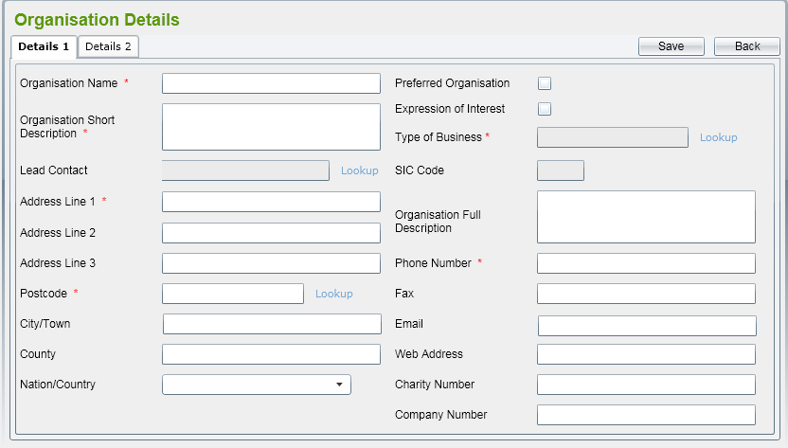 | 1. Giao diện phần Header hiển thị giống so với ảnh thiết kế. Lưu ý: + Title: Xanh lá, Bold, Size lớn + Màu nền button "Save" "Back" dạng gradient + Đúng nội dung, chính tả (kể cả capslock) (kể cả capslock) + Tab name đang mở sẽ có màu nền sáng hơn và bôi đậm chữ
 | 1. Bố cục chung các mục giống với ảnh thiết kế. Lưu ý: Bao gồm 10 mục bên trái và 11 mục bên phải Các text được căn trái thẳng hàng. Các khung text & textarea căn thẳng hàng trái, phải
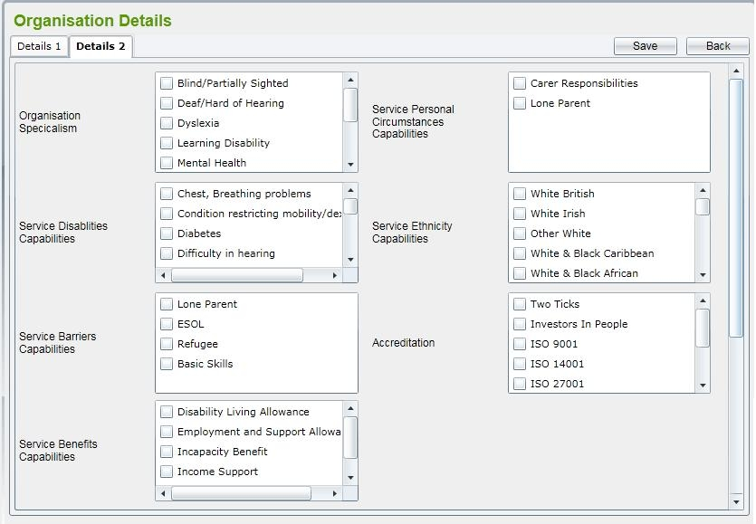 | 1. Bố cục chung gồm các mục giống với ảnh thiết kế. Lưu ý: Bao gồm 7 mục Các text được căn trái thẳng hàng, căn giữa dòng Các khung thông tin căn thẳng các cạnh với nhau Có Scroll dọc/ngang trên khung nếu thông tin quá dài/rộng
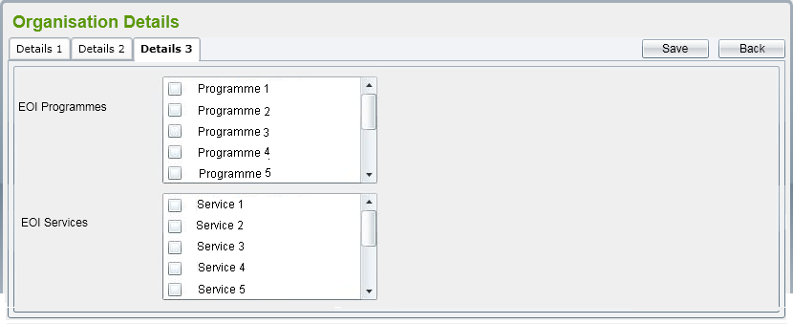 | 1. Bố cục chung các mục giống với ảnh thiết kế. Lưu ý: Bao gồm 2 mục Các text được căn trái thẳng hàng. Các khung Area căn thẳng hàng Có Scroll dọc/ngang trên khung nếu thông tin quá dài/rộng
 | 5. SIC Code hiện ra là "10110" 6. Nội dung SIC Code tương ứng với Type of Business
 | 3. Hiển thị Thông báo cho biết lưu thành công "Save organisation successfully." ở dưới cùng màn hình Lưu ý kiểm tra định dạng, nội dung, chính tả của thông báo (kể cả capslock) đúng với ảnh thiết kế 4. Xuất hiện thêm tab "BU/Directorates", cho phép người dùng thêm Directorates cho Organization
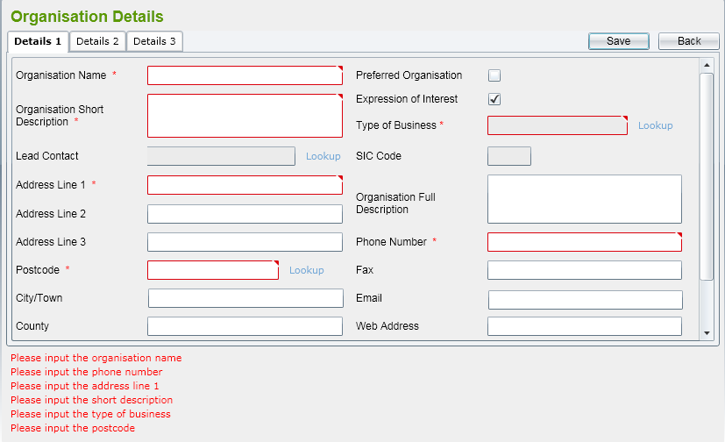 | 3. Organization mới sẽ không được thêm vào list 4. Hiển thị báo lỗi như thiết kế + Các trường lỗi sẽ có viền đỏ và hiển thị thông báo danh sách các lỗi (như ảnh) Lưu ý: Kiểm tra đúng nội dung, chính tả, định dạng các nội dung báo lỗi như thiết kế

